Figure 1
Figure 1 - Evolution des effectifs de primo-diplômés d'un bac +5 au regard de l’évolution des effectifs de la tranche d’âge 22-27 ans dans la population française depuis 2006
retour au sommaire

Cohorte | Effectif primo-diplômés bac +5
2006 | 98303
2007 | 104050
2008 | 109080
2009 | 109886
2010 | 115306
2011 | 134593
2012 | 134489
2013 | 131687
2014 | 135782
2015 | 136720
2016 | 142584
2017 | 148647
2018 | 152766
2019 | 156546
2020 | 171246
2021 | 174557
2022 | 176026
2023 | 178756

Lecture : A la session 2006, 98 300 étudiants obtiennent pour la première fois un diplôme de niveau bac+5.
Champ : Primo-diplômés bac+5 en France.
Source : MESR-SIES – SISE.

Figure 2
Figure 2 – Taux de poursuite d’études dans l’enseignement supérieur par niveau suite à l’obtention d’un 1er bac+5 depuis 2006 (en %)
retour au sommaire

Cohorte | Taux de poursuite en bac+5 | Taux de poursuite en doctorat (bac+8) | Taux de poursuite autres formations (bac+2/bac+3)
2006 | 14.2 | 9.4 | 4.0
2007 | 13.8 | 8.0 | 3.5
2008 | 14.2 | 7.2 | 2.6
2009 | 15.0 | 6.8 | 2.8
2010 | 14.9 | 5.9 | 2.5
2011 | 15.5 | 5.1 | 2.7
2012 | 15.1 | 4.9 | 2.7
2013 | 15.8 | 4.5 | 2.6
2014 | 14.7 | 4.2 | 2.2
2015 | 13.8 | 4.0 | 2.0
2016 | 13.4 | 3.8 | 2.0
2017 | 12.5 | 3.8 | 2.1
2018 | 12.1 | 3.6 | 2.1
2019 | 12.1 | 3.7 | 2.2
2020 | 14.3 | 3.7 | 2.4
2021 | 13.2 | 3.6 | 2.4
2022 | 11.3 | 3.4 | 2.6
2023 | 11.1 | 3.7 | 2.5

Lecture : A la session 2006, 14,2 % des primo-diplômés bac+5 poursuivent dans une formation de niveau bac+5.
Champ : Primo-diplômés bac+5 en France.
Source : MESR-SIES.

Figure 3
Figure 3 - Taux de poursuite d'études dans l’enseignement supérieur selon les caractéristiques sociodémographiques et scolaires des primo-diplômés bac +5 de la session 2023 (en %)
retour au sommaire

22 ans ou moins | 21.1
23 ans | 16.9
Plus de 23 ans | 13.4
Dominante cadre | 21.5
Dominante intermédiaire | 17.5
Dominante indépendant | 16.8
Un employé ou ouvrier | 15.7
Dominante employé | 15.6
Dominante ouvrier | 14.7
Inactifs | 13.0
Général | 18.7
Technologique | 9.3
Professionnel | 8.4
Oui | 19.8
Non | 13.7
 |  | Part dans l'ensemble | Taux de poursuite
Sexe | Homme | 47.4 | 17.1
 | Femme | 52.6 | 17.4
Nationalité | Français | 79.9 | 17.6
 | Etrangers | 20.1 | 16.2
Age à la diplomation | 22 ans ou moins | 39.4 | 21.1
 | 23 ans | 25.0 | 16.9
 | Plus de 23 ans | 35.6 | 13.4
PCS Ménage | Dominante cadre | 26.8 | 21.5
 | Dominante intermédiaire | 24.9 | 17.5
 | Dominante indépendant | 7.2 | 16.8
 | Un employé ou ouvrier | 8.0 | 15.7
 | Dominante employé | 13.6 | 15.6
 | Dominante ouvrier | 4.6 | 14.7
 | Inactifs | 15.0 | 13.0
Type de baccalauréat | Général | 74.6 | 18.7
 | Technologique | 6.1 | 9.3
 | Professionnel | 1.2 | 8.4
 | Inconnu ou non bachelier | 18.2 | 14.8
Mention au baccalauréat | Oui | 58.8 | 19.8
 | Non | 41.2 | 13.7
Ensemble |  | 100 | 17.3

Lecture : Les hommes représentent 47,4 % des primo-diplômés bac+5 de la session 2023. Parmi eux, 17,1 % poursuivent leurs études supérieures à la rentrée 2023.
Champ : Primo-diplômés bac+5 à la session 2023 en France.
Source : MESR-SIES.

Figure 4
Figure 4 - Comparaison des caractéristiques sociodémographiques et scolaires selon le comportement de poursuite d’études des primo-diplômés bac +5 de la session 2023 (en %)
retour au sommaire

 | Poursuite en bac+5 | Poursuite en doctorat | Poursuite autre
Homme | 46.2 | 55.1 | 38.6
Français | 82.8 | 74.3 | 84.1
22 ans ou moins à la diplomation | 50.5 | 44.9 | 42.0
Ménage à dominante cadre | 34.6 | 33.1 | 26.9
Baccalauréat général* | 82.9 | 74.2 | 79.7
Mention au baccalauréat | 69.6 | 65.5 | 60.6

Lecture : Parmi les primo-diplômés bac+5 de la session 2023 poursuivant en bac+5 à la rentrée 2023, 46,2 % sont des hommes.
*Parmi les poursuivants en bac+5, 13,6 % sont non-bacheliers ou inconnu ; 23 % sont dans ce cas parmi les poursuivants en doctorat et 13,4 % parmi les poursuivants à d'autres niveaux de formation.
Champ : Primo-diplômés bac+5 à la session 2023 en France.
Source : MESR-SIES.

Figure 5
Figure 5 - Comparaison des taux de réinscription dans l’enseignement supérieur selon les caractéristiques académiques des primo-diplômés bac+5 de la session 2023 (en %)
retour au sommaire

 |  | Part dans l'ensemble | Taux de poursuite
Domaine disciplinaire du bac+5 obtenu | Droit | 11.6 | 32.3
 | Ecole de commerce | 0.3 | 23.2
 | Sciences | 30.6 | 18.6
 | Arts, lettres, langues | 4.6 | 18.0
 | Sciences humaines et sociales | 11.6 | 17.2
 | Autre établissement | 1.9 | 17.0
 | MEEF | 11.2 | 17.0
 | Ecole d'ingénieur | 14.0 | 13.3
 | STAPS | 1.3 | 10.8
 | Economie | 13.9 | 8.0
Régime d'obtention du bac +5 | Hors alternance | 82.3 | 19.0
 | Alternance | 17.7 | 9.3
Parcours antérieur au bac+5 | Passage par une licence générale | 62.0 | 20.2
 | Passage par une CPGE | 2.6 | 18.7
 | Passage par une école de commerce | 0.4 | 11.2
 | Passage par une école d'ingénieur | 7.1 | 10.8
 | Passage par un DUT | 4.5 | 8.0
 | Passage par un BTS | 0.7 | 6.7
 | Passage par une licence professionnelle | 2.8 | 5.5
Ensemble |  | 100 | 17.3

Lecture : Les diplômés universitaires en droit représentent 11,6 % des diplômes obtenus par les primo-diplômés bac+5 de la session 2023. Parmi eux, 32,3 % poursuivent leurs études à la rentrée 2023.
Champ : Primo-diplômés bac+5 à la session 2023 en France.
Source : MESR-SIES.

Figure 6
Figure 6 - Comparaison des comportements de poursuite d’études selon la typologie du bac +5 obtenu par les primo-diplômés bac +5 de la session 2023 en poursuite d’études à la rentrée 2023 (en %)
retour au sommaire

 |  | Part dans l'ensemble | Poursuite en bac+5 | Poursuite en doctorat | Poursuite autre
Domaine disciplinaire du bac+5 obtenu | Ecole de commerce (0,3 %) | 0.3 | 94.2 | 2.5 | 3.3
 | Droit (12 %) | 11.6 | 82.8 | 5.4 | 11.8
 | Autre établissement (2 %) | 1.9 | 74.1 | 17.5 | 8.3
 | Ecole d'ingénieur (14 %) | 14.0 | 73.0 | 17.7 | 9.3
 | Arts, lettres, langues (5 %) | 4.6 | 70.2 | 14.2 | 15.6
 | Economie (14 %) | 13.9 | 69.5 | 8.5 | 22.0
 | Sciences humaines et sociales (11 %) | 11.2 | 67.7 | 16.0 | 16.4
 | ENSEMBLE (100 %) | 100 | 64.2 | 21.1 | 14.6
 | Meef (11 %) | 10.5 | 59.3 | 0.7 | 40.0
 | Sciences (31 %) | 30.6 | 46.9 | 44.2 | 8.9
 | Staps (1 %) | 1.3 | 45.4 | 19.9 | 34.7

Lecture : Les diplômés en STAPS à l'université représentent 1 % des primo-diplômés bac+5 de la session 2023 qui poursuivent leurs études à la rentrée 2023. Parmi eux, 45,4 % sont en bac+5.
Champ : Primo-diplômés bac+5 à la session 2023 en France en poursuite d’études à la rentrée 2023.
Source : MESR-SIES.

Figure 8
Figure 8 - Facteurs explicatifs de la poursuite d’études en bac+5 après l’obtention d’un bac+5
retour au sommaire
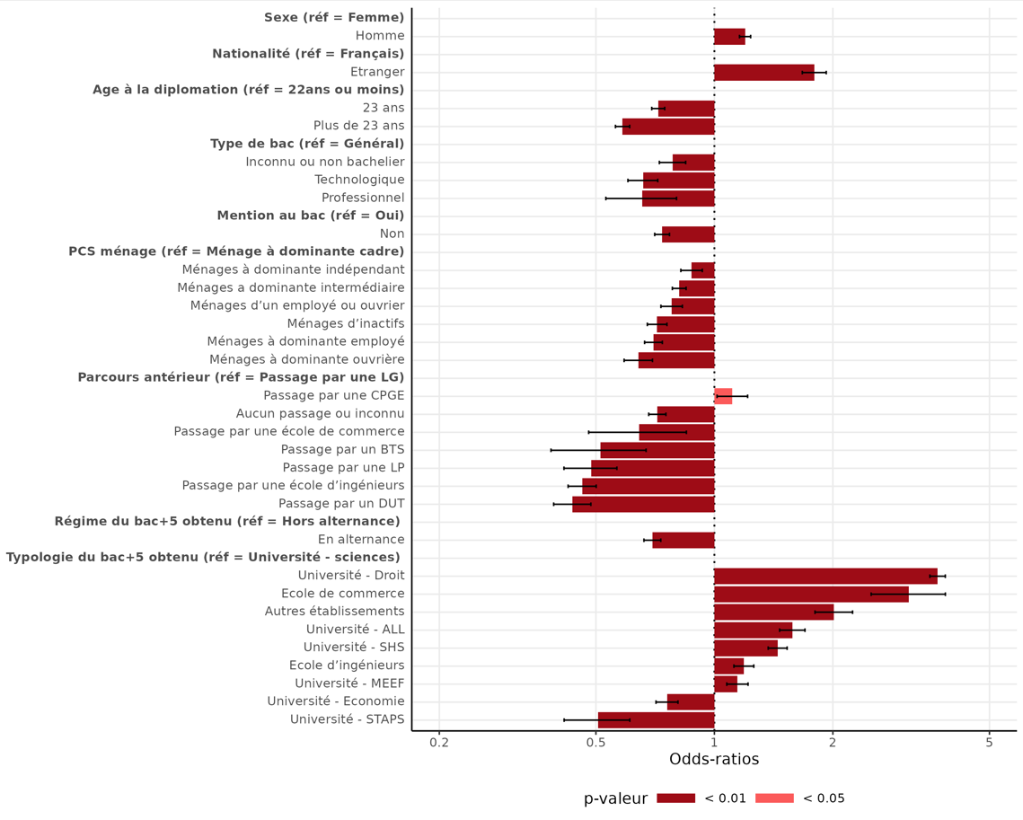
Variables | Modalités | Coefficients estimés | Odds-ratios | Significativité
Constante |  | -1.8 | 0.2 | ***
Sexe | Femme | référence | référence | référence
 | Homme | 0.2 | 1.2 | ***
Nationalité | Français | référence | référence | référence
 | Etranger | 0.6 | 1.8 | ***
Age à la diplomation | 22 ans ou moins | référence | référence | référence
 | 23 ans | -0.3 | 0.7 | ***
 | Plus de 23 ans | -0.5 | 0.6 | ***
Type de baccalauréat | Bac général | référence | référence | référence
 | Bac technologique | -0.4 | 0.7 | ***
 | Bac professionnel | -0.4 | 0.7 | ***
 | Non Bachelier ou inconnu | -0.2 | 0.8 | ***
Mention au baccalauréat | Oui | référence | référence | référence
 | Non | -0.3 | 0.7 | ***
Origine sociale (PCS Ménage) | Dominante cadre | référence | référence | référence
 | Dominante intermédiaire | -0.2 | 0.8 | ***
 | Dominante indépendant | -0.1 | 0.9 | ***
 | Un employé ou ouvrier | -0.2 | 0.8 | ***
 | Dominante employé | -0.4 | 0.7 | ***
 | Dominante ouvrière | -0.4 | 0.6 | ***
 | Inactifs | -0.3 | 0.7 | ***
Typologie du bac +5 obtenu (croisement type d'établissement et domaine disciplinaire) | Autre établissement | 0.7 | 2.0 | ***
 | Ecole d'ingénieur | 0.2 | 1.2 | ***
 | Ecole de commerce | 1.1 | 3.1 | ***
 | MEEF | 0.1 | 1.1 | ***
 | Université - ALL | 0.5 | 1.6 | ***
 | Université - Droit | 1.3 | 3.7 | ***
 | Université - Economie | -0.3 | 0.8 | ***
 | Université - Sciences | référence | référence | référence
 | Université - SHS | 0.4 | 1.4 | ***
 | Université - STAPS | -0.7 | 0.5 | ***
Régime du bac+5 obtenu | Alternance | -0.4 | 0.7 | ***
 | Hors alternance | référence | référence | référence
Parcours antérieur | Passage par une LG | référence | référence | référence
 | Passage par une LP | -0.7 | 0.5 | ***
 | Passage par un DUT | -0.8 | 0.4 | ***
 | Passage par un BTS | -0.7 | 0.5 | ***
 | Passage par une CPGE | 0.1 | 1.1 | *
 | Passage par une école d'ingénieur | -0.8 | 0.5 | ***
 | Passage par une école de commerce | -0.4 | 0.6 | **
 | Aucun passage par les diplômes précités ou non retrouvés | -0.3 | 0.7 | ***

Modalité statistiquement significative au seuil de 1% (***), au seuil de 5% (**), au seuil de 10% (*), non significative au seuil de 10% (n.s.)
Lecture : Toutes choses observées étant égales par ailleurs, avoir obtenu un bac+5 en droit à l’université plutôt qu’un bac+5 en sciences à l’université multiplie par près de quatre les chances relatives de poursuivre dans une formation de niveau bac+5.
Champ : Primo-diplômés bac+5 à la session 2023 en France.
Source : MESR-SIES.

Annexe 1
Annexe 1 - Evolution des effectifs de primo-diplômés d'un bac +5 au regard de l’évolution des effectifs de la tranche d’âge 22-27 ans dans la population française depuis 2006
retour au sommaire

Cohorte | Effectif primo-diplômés bac +5 (échelle de gauche) | Effectifs population de 22 à 27 ans | Part des primo-diplômés parmi la population en âge d'être diplômée bac+5 (échelle de droite)
2006 | 98303 | 4781858 | 2.1
2007 | 104050 | 4807364 | 2.2
2008 | 109080 | 4819736 | 2.3
2009 | 109886 | 4791120 | 2.3
2010 | 115306 | 4754556 | 2.4
2011 | 134593 | 4725974 | 2.8
2012 | 134489 | 4748294 | 2.9
2013 | 131687 | 4743061 | 2.8
2014 | 135782 | 4740482 | 2.9
2015 | 136720 | 4696106 | 2.9
2016 | 142584 | 4617523 | 3.1
2017 | 148647 | 4534788 | 3.3
2018 | 152766 | 4498435 | 3.4
2019 | 156546 | 4464860 | 3.5
2020 | 171246 | 4449540 | 3.8
2021 | 174557 | 4474458 | 3.9
2022 | 176026 | 4548515 | 3.9
2023 | 178756 | 4636308 | 3.9

Lecture : A la session 2006, 98 300 étudiants obtiennent pour la première fois un diplôme de niveau bac+5 tandis que 4 782 000 personnes ayant entre 22 et 27 ans (compris) sont recensées en France. Ainsi, 2,1 % des personnes en âge d’être diplômées bac +5 le sont effectivement en France.
Champ : Primo-diplômés bac+5 en France.
Source : Insee – bilans démographique 2006 à 2023 (effectifs population) ; MESR-SIES – SISE (effectifs diplômés).

Annexe 2
Annexe 2 - Evolution des effectifs de diplômés du baccalauréat, de licence et de master entre les sessions 2001 et 2023
retour au sommaire

 | 2001 | 2002 | 2003 | 2004 | 2005 | 2006 | 2007 | 2008 | 2009 | 2010 | 2011 | 2012 | 2013 | 2014 | 2015 | 2016 | 2017 | 2018 | 2019 | 2020 | 2021 | 2022 | 2023
Baccalauréat (toutes séries) | 499,228 | 493,754 | 502,671 | 498,372 | 506,608 | 524,057 | 524,313 | 518,895 | 539,092 | 531,768 | 569,356 | 609,857 | 589,410 | 625,650 | 618,844 | 633,497 | 643,772 | 677,287 | 668,343 | 722,971 | 689,021 | 666,840 | 674,941
dont général | 258,785 | 258,192 | 268,335 | 261,137 | 272,512 | 282,788 | 281,733 | 279,698 | 286,762 | 279,751 | 283,821 | 293,837 | 305,316 | 305,667 | 317,054 | 327,078 | 337,714 | 359,455 | 356,384 | 384,158 | 371,705 | 363,893 | 371,830
dont technologique | 147,944 | 141,983 | 142,799 | 143,277 | 140,828 | 140,707 | 137,605 | 135,886 | 131,602 | 133,431 | 129,472 | 125,121 | 124,853 | 129,210 | 125,144 | 126,578 | 128,488 | 138,570 | 138,284 | 149,972 | 136,296 | 131,897 | 133,865
dont professionnel | 92,499 | 93,579 | 91,537 | 93,958 | 93,268 | 100,562 | 104,975 | 103,311 | 120,728 | 118,586 | 156,063 | 190,899 | 159,241 | 190,773 | 176,646 | 179,841 | 177,570 | 179,262 | 173,675 | 188,841 | 181,020 | 171,050 | 169,246
Licences |  |  |  |  |  | 158,258 | 162,147 | 161,130 | 162,112 | 161,231 | 164,337 | 168,086 | 172,467 | 172,939 | 177,140 | 180,830 | 187,322 | 193,591 | 193,608 | 211,843 | 219,750 | 204,403 | 198,633
dont générales |  |  |  |  |  | 128,168 | 127,232 | 123,465 | 121,592 | 116,996 | 118,959 | 121,326 | 125,163 | 125,190 | 128,396 | 133,053 | 138,499 | 144,838 | 145,629 | 163,687 | 170,917 | 156,602 | 153,676
dont professionnelles |  |  |  |  |  | 30,090 | 34,915 | 37,665 | 40,520 | 44,235 | 45,378 | 46,760 | 47,304 | 47,749 | 48,744 | 47,777 | 48,823 | 48,753 | 47,979 | 48,156 | 48,833 | 47,801 | 44,957
Masters |  |  |  |  |  | 91,683 | 93,830 | 94,546 | 96,566 | 103,861 | 124,903 | 122,044 | 121,298 | 122,426 | 126,262 | 128,815 | 130,716 | 134,173 | 133,813 | 137,455 | 141,167 | 144,363 | 139,031

Champ : Diplômés du baccalauréat, de licence et de master en France.
Source : MENESR-DEPP-SIES, RERS.
 | Baccalauréat (toutes séries) | Licences | Masters
2001 | 499,228
2002 | 493,754
2003 | 502,671
2004 | 498,372
2005 | 506,608
2006 | 524,057 | 158258 | 91683
2007 | 524,313 | 162147 | 93830
2008 | 518,895 | 161130 | 94546
2009 | 539,092 | 162112 | 96566
2010 | 531,768 | 161231 | 103861
2011 | 569,356 | 164337 | 124903
2012 | 609,857 | 168086 | 122044
2013 | 589,410 | 172467 | 121298
2014 | 625,650 | 172939 | 122426
2015 | 618,844 | 177140 | 126262
2016 | 633,497 | 180830 | 128815
2017 | 643,772 | 187322 | 130716
2018 | 677,287 | 193591 | 134173
2019 | 668,343 | 193608 | 133813
2020 | 722,971 | 211843 | 137455
2021 | 689,021 | 219750 | 141167
2022 | 666,840 | 204403 | 144363
2023 | 674,941 | 198633 | 139031
Effectifs diplômés baccalauréat
Effectifs diplômés licence
Effectifs diplômés master

Annexe 3
Annexe 3 – Taux de poursuite d’études dans l’enseignement supérieur suite à l’obtention d’un 1er bac+5 depuis 2006 (en %)
retour au sommaire

Cohorte | Taux de poursuite d'études dans l'enseignement supérieur
2006 | 27.6
2007 | 25.3
2008 | 24.0
2009 | 24.6
2010 | 23.4
2011 | 23.3
2012 | 22.6
2013 | 22.8
2014 | 21.1
2015 | 19.8
2016 | 19.2
2017 | 18.4
2018 | 17.8
2019 | 18.0
2020 | 20.5
2021 | 19.1
2022 | 17.3
2023 | 17.3

Lecture : A la session 2006, 28 % des primo-diplômés bac+5 poursuivent leurs études dans une formation de l'enseignement supérieur.
Champ : Primo-diplômés bac+5 en France.
Source : MESR-SIES.

Annexe 4
Annexe 4 - Effectifs d'inscrits totaux et en première année de doctorat depuis 2010
retour au sommaire

 | 2010 | 2011 | 2012 | 2013 | 2014 | 2015 | 2016 | 2017 | 2018 | 2019 | 2020 | 2021 | 2022 | 2023
Ensemble doctorants | 80,357 | 78,493 | 78,457 | 76,840 | 75,606 | 74,699 | 74,319 | 73,508 | 71,159 | 70,372 | 70,741 | 71,487 | 70,697 | 69,639
Inscrits en 1ère année de doctorat | 19,182 | 18,232 | 19,031 | 18,103 | 17,262 | 17,158 | 16,847 | 16,827 | 16,039 | 16,374 | 16,069 | 16,398 | 15,719 | 16,449

Champ : Inscrits en doctorat en France.
Source : MENESR-DEPP-SIES, RERS.

Annexe 5
Annexe 5 - Taux de diplôme en alternance des primo-diplômés bac +5 de la session 2023 selon le comportement de poursuite d’études (en %)
retour au sommaire

Cohorte | Taux 1er bac+5 en alternance | Taux 1er bac+5 en alternance parmi les réinscrits | Taux 1er bac+5 en alternance parmi les sortants
2006 | 2.3 | 0.3 | 3.1
2007 | 3.0 | 0.5 | 3.8
2008 | 3.4 | 0.8 | 4.3
2009 | 4.7 | 1.4 | 5.8
2010 | 4.9 | 1.5 | 5.9
2011 | 4.8 | 1.4 | 5.8
2012 | 5.8 | 2.0 | 7.0
2013 | 6.9 | 2.2 | 8.3
2014 | 7.7 | 2.8 | 9.0
2015 | 8.7 | 3.0 | 10.1
2016 | 8.5 | 3.4 | 9.7
2017 | 9.3 | 3.8 | 10.6
2018 | 9.7 | 4.4 | 10.9
2019 | 10.0 | 4.8 | 11.2
2020 | 10.9 | 5.3 | 12.3
2021 | 12.4 | 6.3 | 13.9
2022 | 15.4 | 7.9 | 17.0
2023 | 17.7 | 9.6 | 19.4

Lecture : Parmi les primo-diplômés bac+5 à la session 2006, 2,3 % ont obtenu leur diplôme en alternance.
Champ : Primo-diplômés bac+5 en France.
Source : MESR-SIES.

Annexe 13
Annexe 13 - Facteurs explicatifs de la poursuite d’études en doctorat après l’obtention d’un bac+5
retour au sommaire

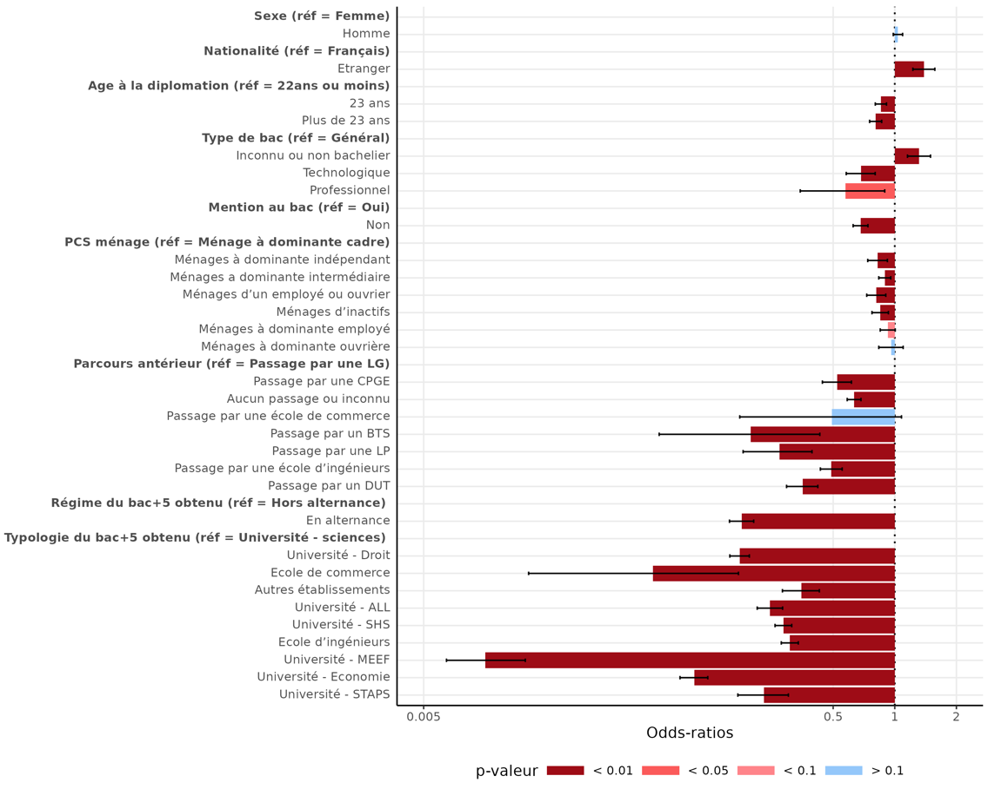
Variables | Modalités | Coefficients estimés | Odds-ratios | Significativité
Constante |  | -1.8 | 0.2 | ***
Sexe | Femme | référence | référence | référence
 | Homme | ns | ns | ns
Nationalité | Français | référence | référence | référence
 | Etranger | 0.3 | 1.4 | ***
Age à la diplomation | 22 ans ou moins | référence | référence | référence
 | 23 ans | -0.2 | 0.9 | ***
 | Plus de 23 ans | -0.2 | 0.8 | ***
Type de baccalauréat | Bac général | référence | référence | référence
 | Bac technologique | -0.4 | 0.7 | ***
 | Bac professionnel | -0.6 | 0.6 | **
 | Non Bachelier ou inconnu | 0.3 | 1.3 | ***
Mention au baccalauréat | Oui | référence | référence | référence
 | Non | -0.4 | 0.7 | ***
Origine sociale (PCS Ménage) | Dominante cadre | référence | référence | référence
 | Dominante intermédiaire | -0.1 | 0.9 | ***
 | Dominante indépendant | -0.2 | 0.8 | ***
 | Un employé ou ouvrier | -0.2 | 0.8 | ***
 | Dominante employé | -0.1 | 0.9 | *
 | Dominante ouvrière | ns | ns | ns
 | Inactifs | -0.2 | 0.8 | ***
Typologie du bac +5 obtenu (croisement type d'établissement et domaine disciplinaire) | Autre établissement | -1.1 | 0.3 | ***
 | Ecole d'ingénieur | -1.2 | 0.3 | ***
 | Ecole de commerce | -2.7 | 0.1 | ***
 | MEEF | -4.6 | 0.0 | ***
 | Université - ALL | -1.4 | 0.2 | ***
 | Université - Droit | -1.7 | 0.2 | ***
 | Université - Economie | -2.3 | 0.1 | ***
 | Université - Sciences | référence | référence | référence
 | Université - SHS | -1.3 | 0.3 | ***
 | Université - STAPS | -1.5 | 0.2 | ***
Régime du bac+5 obtenu | Alternance | -1.7 | 0.2 | ***
 | Hors alternance | référence | référence | référence
Parcours antérieur | Passage par une LG | référence | référence | référence
 | Passage par une LP | -1.3 | 0.3 | ***
 | Passage par un DUT | -1.0 | 0.4 | ***
 | Passage par un BTS | -1.6 | 0.2 | ***
 | Passage par une CPGE | -0.6 | 0.5 | **
 | Passage par une école d'ingénieur | -0.7 | 0.5 | ***
 | Passage par une école de commerce | ns | ns | ns
 | Aucun passage par les diplômes précités ou non retrouvés | -0.5 | 0.6 | ***

Les étudiants étrangers étant plus souvent titulaires d’une équivalence au baccalauréat de type titre étranger, ils sont surreprésentés dans la modalité « baccalauréat inconnu ou non bachelier » induisant des chances relatives plus élevées pour cette dernière.
Modalité statistiquement significative au seuil de 1% (***), au seuil de 5% (**), au seuil de 10% (*), non significative au seuil de 10% (n.s.)
Lecture : Toutes choses observées étant égales par ailleurs, être de nationalité étrangère multiplie par près de deux les chances relatives de poursuivre en doctorat après l'obtention d'un bac+5.
Champ : Primo-diplômés bac+5 à la session 2023 en France.
Source : MESR-SIES.

Annexe 14
Annexe 14 - Facteurs explicatifs de la poursuite d’études dans un niveau de formation inférieur après l’obtention d’un bac+5
retour au sommaire

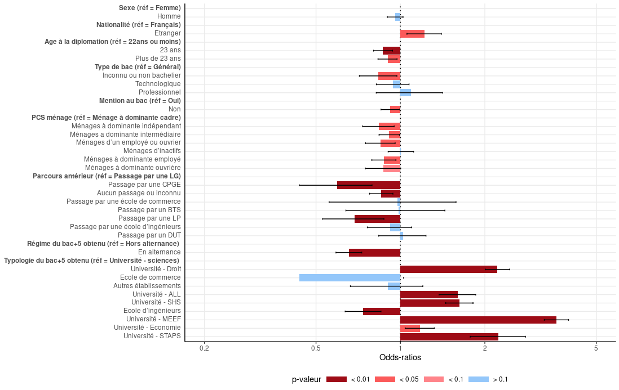
Variables | Modalités | Coefficients estimés | Odds-ratios | Significativité
Constante |  | -3.8 | 0.0 | ***
Sexe | Femme | référence | référence | référence
 | Homme | ns | ns | ns
Nationalité | Français | référence | référence | référence
 | Etranger | 0.2 | 1.2 | **
Age à la diplomation | 22 ans ou moins | référence | référence | référence
 | 23 ans | -0.1 | 0.9 | ***
 | Plus de 23 ans | -0.1 | 0.9 | **
Type de baccalauréat | Bac général | référence | référence | référence
 | Bac technologique | ns | ns | ns
 | Bac professionnel | ns | ns | ns
 | Non Bachelier ou inconnu | -0.2 | 0.8 | ***
Mention au baccalauréat | Oui | référence | référence | référence
 | Non | -0.1 | 0.9 | *
Origine sociale (PCS Ménage) | Dominante cadre | référence | référence | référence
 | Dominante intermédiaire | -0.1 | 0.9 | *
 | Dominante indépendant | -0.2 | 0.8 | **
 | Un employé ou ouvrier | -0.2 | 0.8 | **
 | Dominante employé | -0.1 | 0.9 | **
 | Dominante ouvrière | ns | ns | ns
 | Inactifs | ns | ns | ns
Typologie du bac +5 obtenu (croisement type d'établissement et domaine disciplinaire) | Autre établissement | ns | ns | ns
 | Ecole d'ingénieur | -0.3 | 0.7 | ***
 | Ecole de commerce | ns | ns | ns
 | MEEF | 1.3 | 3.6 | ***
 | Université - ALL | 0.5 | 1.6 | ***
 | Université - Droit | 0.8 | 2.2 | ***
 | Université - Economie | 0.2 | 1.2 | **
 | Université - Sciences | référence | référence | référence
 | Université - SHS | 0.5 | 1.6 | ***
 | Université - STAPS | 0.8 | 2.2 | ***
Régime du bac+5 obtenu | Alternance | -0.4 | 0.7 | ***
 | Hors alternance | référence | référence | référence
Parcours antérieur | Passage par une LG | référence | référence | référence
 | Passage par une LP | -0.4 | 0.7 | **
 | Passage par un DUT | ns | ns | ns
 | Passage par un BTS | ns | ns | ns
 | Passage par une CPGE | -0.5 | 0.6 | ***
 | Passage par une école d'ingénieur | ns | ns | ns
 | Passage par une école de commerce | ns | ns | ns
 | Aucun passage par les diplômes précités ou non retrouvés | -0.2 | 0.9 | **

Modalité statistiquement significative au seuil de 1% (***), au seuil de 5% (**), au seuil de 10% (*), non significative au seuil de 10% (n.s.)
Lecture : Toutes choses observées étant égales par ailleurs, être de nationalité étrangère multiplie par 1,2 les chances relatives de poursuivre dans un niveau de formation inférieur au bac+5 après l'obtention d'un bac+5.
Champ : Primo-diplômés bac+5 à la session 2023 en France.
Source : MESR-SIES.

